Hoja1
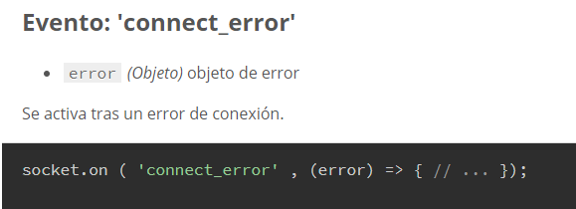
INICIO DE SESION |  |  | { idConexion ,idUsuario , nombreUsuario , perfilUsuario}
Contactos
{ idConexion ,idUsuario , nombreUsuario , perfilUsuario}
 |  |  |  | CONTACTOS
 |  |  |  |  | abreConversacion(emisor , reseptor)

{ idConexion ,idUsuario , nombreUsuario , perfilUsuario}

{ idConexion ,idUsuario , nombreUsuario , perfilUsuario}
JAVIER
PEDRO
{ idConexion ,idUsuario , nombreUsuario , perfilUsuario}
{ idConexion ,idUsuario , nombreUsuario , perfilUsuario}
 | CONVERSACION | CONVERSACION
 |  | enviarMsj( emisor,receptor , msj )

{ idConexion ,idUsuario , nombreUsuario , perfilUsuario}

{ idConexion ,idUsuario , nombreUsuario , perfilUsuario}

mensajeInicia
send
mensajeInicia
send

JAVIER
PEDRO
JAVIER
 | COVERSASIONES
 | abreconversacion( emisor ,reseptor) => esta abierta la conversacion ? No hace nada : abre conversacion
 | resiveMsj ( emisor,msj ) => exiteConversacion en ese emisor ? Actuliza msj : abre y actualiza msj

 |  |  | enviaMsj ( emisor , reseptor , mensajeInicial) : al receptor => resiveMsj ( emisor , msj

home
localhost:3000/

Sing in
Sing up

